Sheet1
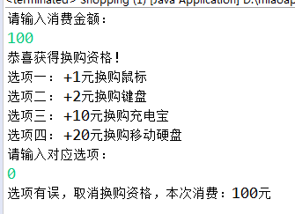
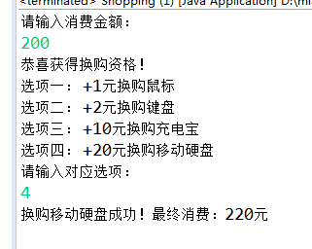
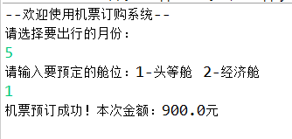
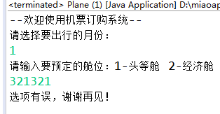
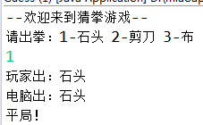
业务模块 | 作业功能 | 完成度-百分比 | bug/备注
商品换购系统 | 满100元可参与换购 手动输入本次消费的金额：满100元可 选项一： +1元换购鼠标 选项二： +5元换购键盘 选项三： +10元换购充电宝 选项四： +20元换购移动硬盘 根据输入的选项来判断换购的物品，并显示最终消费 否则直接结算显示消费金额。 | 100%
机票订购系统 | 假设机票的原价是1000元。 根据淡季,旺季 以及 头等舱,经济舱 来判断机票的最终价格。 首先用户输入选择旅游的月份 ： 然后继续输入选择舱位：1头等舱 2经济舱 最后显示最终的机票价格 若输入其他数字则提示信息输入有误并结束程序 注： 5 6 7月， 9 10 11月为旺季，其他为淡季， 淡季经济舱打6折 ，头等舱打7折 旺季经济舱打8折，头等舱打9折 | 100%
猜拳游戏 | 1.玩家出拳 判断出拳文字 （判断玩家输入有误情况） | 100%
 | 2.电脑出拳 判断出拳的文字
 | 3.判断胜负

